Sheet1
画像サイズ | （仮）40cm×34cmのシートに印刷予定

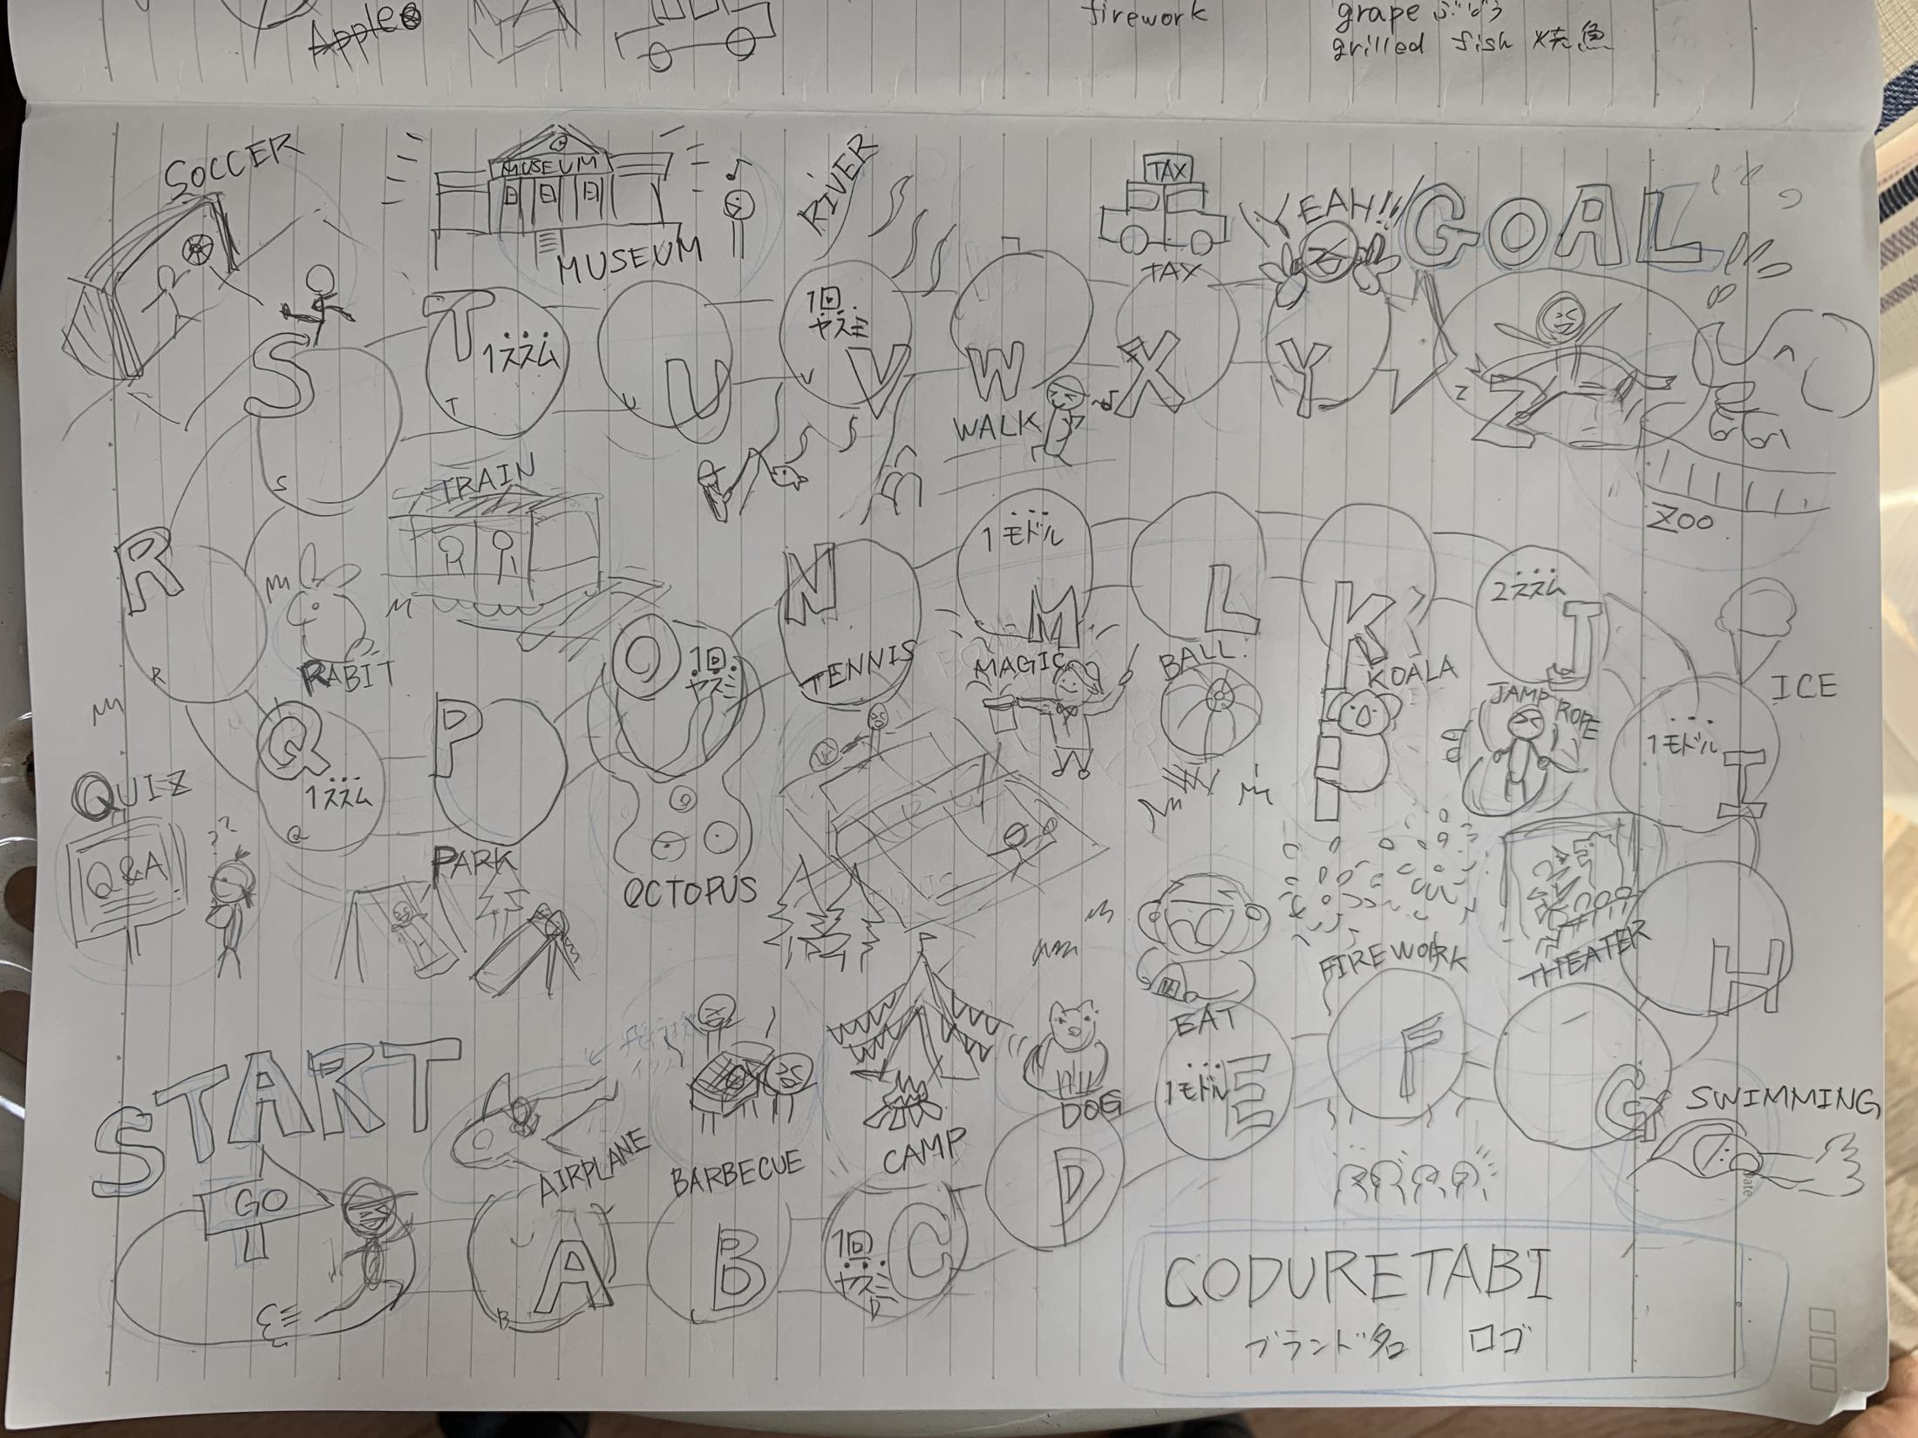
ラフ画像 |  | イニシャル | 英単語 | 必要なイラスト
 |  | A | AIR PLANE | 飛行機
 |  | B | BARBECUE | バーベキュー
 |  | C | CAMP | キャンプ
 |  | D | DOG | 犬
 |  | E | EAT | 食べる
 |  | F | FIREWORK | 花火
 |  | G | SWIMMING | 水泳
 |  | H | THEATRE | 映画館
 |  | I | ICE | アイス
 |  | J | JUMP ROPE | 縄飛び
 |  | K | KOALA | コアラ
 |  | L | BALL | ボール
 |  | M | MAGIC | 手品
 |  | N | TENNIS | テニス
 |  | O | OCTOPUS | タコ
 |  | P | PARK | 公園
 |  | Q | QUIZ | クイズ
 |  | R | RABBIT | ウサギ
 |  | S | SOCCER | サッカー
 |  | T | TRAIN | 電車
 |  | U | MUSEUM | 博物館
 |  | V | RIVER | 川遊び
 |  | W | WALK | 歩く（散歩）
 |  | X | TAXI | タクシー
 |  | Y | YEAH | ピースするキャラクター
 |  | Z | ZOO | 動物園

要望
・子供のキャラクターが楽しそうに旅行を楽しんでいきGOLLまでにたくさんの遊びや体験を経験するというストーリーにしたいです。
・イラストや文字は必ずしも、参考画像のような手書き風でなくても大丈夫です。全体の統一感があって賑やかで可愛い雰囲気であれば問題ありません。
・イラスト自体もラフ画のような配置、構図、内容にする必要はありません。むしろ可愛くアレンジしていただければ助かります。
・配色はくすみカラーのグレーをベースに、ポイントごとでくるみカラーの青系統を使用してください。※配色参考画像参照
・マスのサイズは均等でなくて大丈夫です。全体のバランスをみて調整してください。
空白が目立つような部分にはすごろく参考画像のような木や鳥でバランスを取っていただけると助かります。
・それぞれのマスのイラスト付近に英単語の記載を御願いします。該当マスのイニシャル部分は色を変えるもしくは太字にする等目立つようにしてください。
目立たせたい1文字は上図英単語表の赤文字部分です。

すごろく参考画像
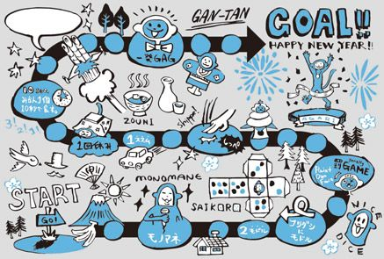

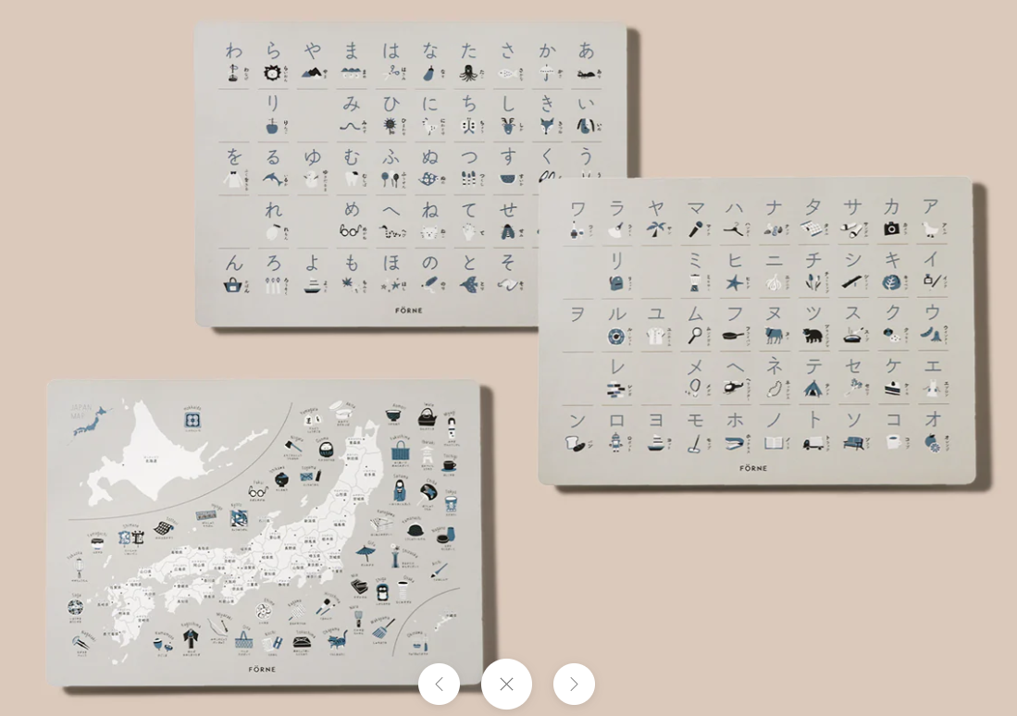
配色参考画像

